Sheet1
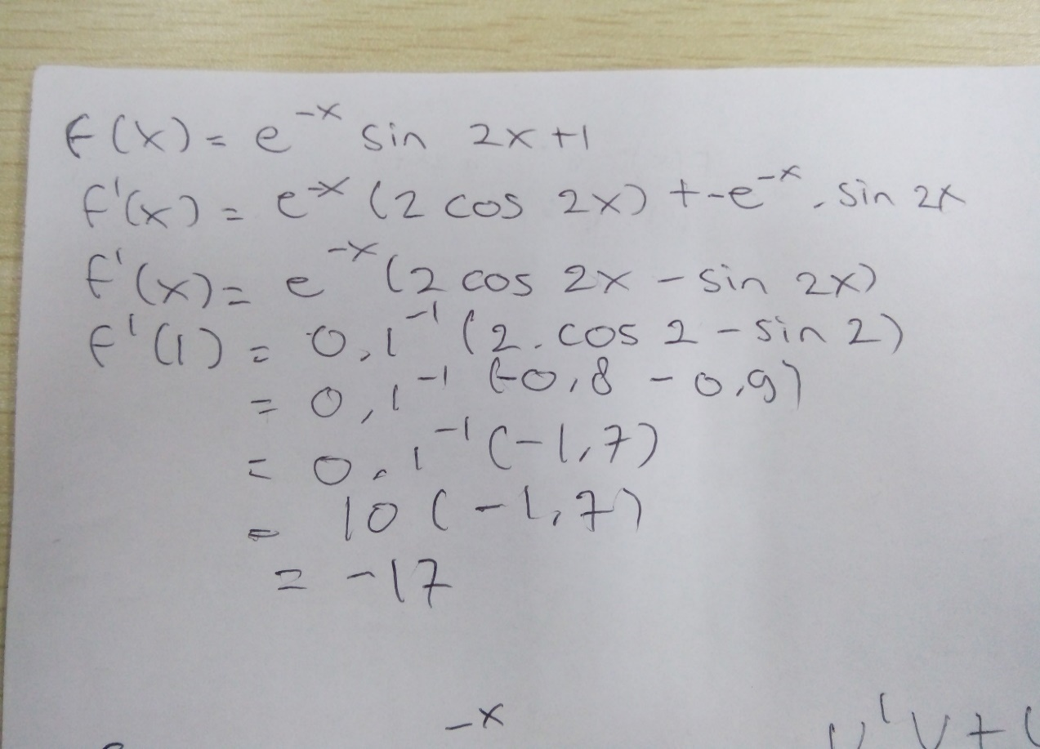
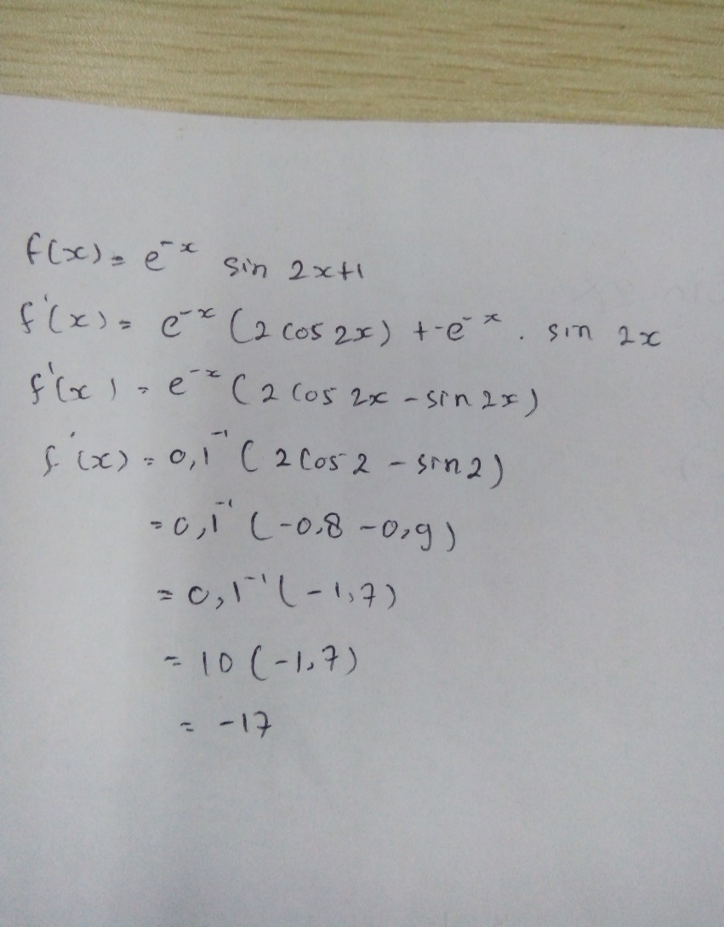
B. Tentukan nilai puncak dari fungsi f(x) = e^-x/2+sin(2x) dan f(x) = e^-xsin(2x)+1

No | X0 | X1 | X2 | Y0 | Y1 | Y2 | Y0*Y2
1 | 1.00 | 2.00 | 1.61 | 1.09 | -0.69 | 0.01 | 0.02
2 | 2.00 | 1.61 | 1.62 | -0.69 | 0.01 | 0.00 | 0.00
3 | 1.61 | 1.62 | 1.62 | 0.01 | 0.00 | 0.00 | 0.00
4 | 1.62 | 1.62 | 1.62 | 0.00 | 0.00 | 0.00 | 0.00
5 | 1.62 | 1.62 | 1.62 | 0.00 | 0.00 | 0.00 | 0.00
6 | 1.62 | 1.62 | 1.62 | 0.00 | 0.00 | 0.00 | 0.00

No | X0 | X1 | X2 | Y0 | Y1 | Y2 | Y0*Y2
1 | 1.00 | 2.00 | 4.05 | 1.34 | 0.90 | 1.02 | 1.36
2 | 2.00 | 4.05 | -13.25 | 0.90 | 1.02 | -534699.37 | -479599.11
3 | 4.05 | -13.25 | 4.05 | 1.02 | -534699.37 | 1.02 | 1.03
4 | -13.25 | 4.05 | 4.05 | -534699.37 | 1.02 | 1.02 | -543914.69
5 | 4.05 | 4.05 | 43.97 | 1.02 | 1.02 | 1.00 | 1.02
6 | 4.05 | 43.97 | 2360.81 | 1.02 | 1.00 | 1.00 | 1.02

A. Temukan nilai turunan dari kedua fungsi u/ x=1
Fungsi f(x) = e^-x/2+sin(2x)
Fungsi f(x) = e^-xsin(2x)+1

